古债平衡
 | PE | 5 | 10 | 12 | 15 | 20 | 25 | 30 | 35 | 40
 | 股票比例 | 70 | 50 | 40 | 35 | 30 | 25 | 20 | 15 | 0
 | 债类比例 | 30 | 50 | 60 | 65 | 70 | 75 | 80 | 85 | 100
 | 40 | 35 | 30 | 25 | 20 | 15 | 0

定投300额度 | 年平均指数的平方/当前指数的平方*25+涨跌系数*10
 | 0.25786163522

 | The Kelly Criterion Kelly % = W – [(1 – W) / R] [1] Where: W = Winning probability R = Win/loss ratio

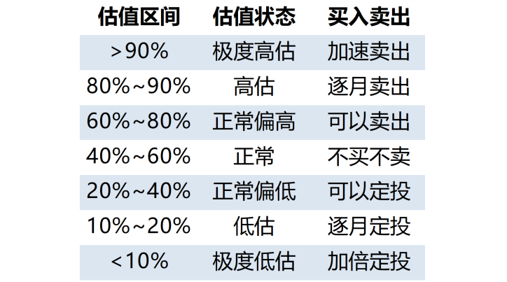

 |  | PE排位
 |  | <10% | 极度低估
 |  | 10%-20% | 低估
 |  | 20%-50% | 正常偏低
 |  | 80%-90% | 高估
 |  | >90% | 极度高估

